web版の画面
Web版の画面

 |  |  |  |  | カメラ映像

▲
◁
△
 | clutch UP |  |  | 9999 |  |  | accel UP |  |  |  | 9999
 | clutch DW |  |  |  |  |  | accel DW

 | Move
 |  | ↑ |  |  |  |  |  | △
 | ← |  | → |  |  | □ |  |  |  | ○
 |  | ↓ |  |  |  |  |  | × STOP

 | Chute
 | ↖ | ↑ | ↗ |  |  |  |  | ↖ | ↑ | ↗
 | ← |  | → |  |  |  |  | ← |  | →
 | ↙ | ↓ | ↘ |  |  |  |  | ↙ | ↓ | ↘

 | ⇔ | 9999 |  |  |  |  |  | ⇔ | 9999
 | ⇕ | 9999 |  |  |  |  |  | ⇕ | 9999

電子チーム_システム構成
電子チーム システム構成

ローカル5G
ネットワーク

除雪機に搭載

ラズベリーパイ
・除雪機を制御
・カメラ映像の配信
PLC
・制御信号を除雪機に送る

テザリング
(wifi)
制御信号
センサー信号
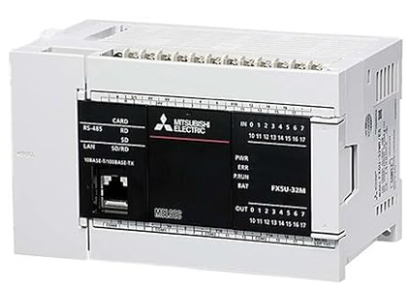
ローカル5G端末
ローカル5G端末

各種センサー
各種センサー
テザリング
(wifi)


制御信号
カメラ

カメラ映像

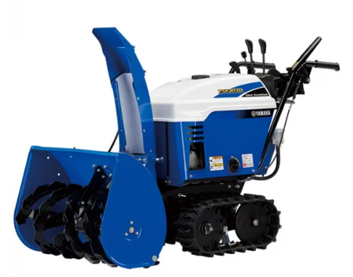

Bluetooth

コントローラにて操作

通信関連の設計_サーバ
通信関連の設計

■ | システム構成

 | ○ | システム構成図
クライアント画面
ラズパイ
除雪機
momoサービス
カメラの画像を配信
カメラ映像

PLC
操作パネル
除雪サーバ

除雪機の状態表示
機器状態DB

コントローラ信号受信

機器状態toDBサービス
※定期的に機器の情報を取得してDBへ保存

センサー類はPLCを
経由しなくても良いかも？
マイクロ波センサー

 | ○ | クライアント画面
 |  | ・ | カメラ映像の表示
 |  | ・ | 操作情報の送信
 |  | ・ | 機器情報の表示
 |  | ・ | コントローラからの信号を受信

 | ○ | ラズパイ
 |  | ○ | 除雪サーバ
 |  |  | ・ | クライアントからのメッセージを受信して、メッセージごとの処理を行う
 |  |  | ・ | 機器の状態をDBから読み取り、クライアントに送信する

 |  | ○ | 機器状態toDBサービス
 |  |  | ・ | 定期的にセンサーの情報を読み取り、機器の状態としてDBへ保存する

■ | 除雪サーバ

 | ・接続の処理フロー

 |  | [クライアント] |  |  |  |  |  | [サーバ]

 |  |  | ○接続ボタンをクリック

 |  |  |  |  |  |  |  | ○接続処理

 |  |  |  |  |  |  |  |  | 接続結果を返す
 |  |  |  |  |  |  |  |  | ・ | 接続結果、装置の状況

 |  |  | ○接続結果の受信処理
 |  |  |  | if 接続失敗：
 |  |  |  |  | 画面に「接続失敗」を表示
 |  |  |  | if 接続結果：成功
 |  |  |  |  | ・ | 画面に「接続成功」を表示
 |  |  |  |  | ・ | 画面に装置の状況を反映
 |  |  |  |  |  |  | 数値の表示
 |  |  |  |  |  |  | 画面に表示している装置の描画

 | ・操作信号を送信した時の処理フロー

 |  | [クライアント] |  |  |  |  |  | [サーバ]

 |  |  | ○操作の各ボタンをクリック（コントローラの操作）
 |  |  |  | ・操作に合わせたjsonの送信

 |  |  |  |  |  |  |  | ○受信jsonの処理
 |  |  |  |  |  |  |  |  |  | try {
 |  |  |  |  |  |  |  |  |  |  | for メッセージの件数文ループ
 |  |  |  |  |  |  |  |  |  |  |  | if 定義されていないメッセージ
 |  |  |  |  |  |  |  |  |  |  |  |  | ・ | 処理結果にエラーを設定
 |  |  |  |  |  |  |  |  |  |  |  | if 定義されているメッセージ
 |  |  |  |  |  |  |  |  |  |  |  |  | try {
 |  |  |  |  |  |  |  |  |  |  |  |  | ・ | メッセージごとの処理
 |  |  |  |  |  |  |  |  |  |  |  |  | ・ | 処理結果にメッセージごとの処理結果を設定
 |  |  |  |  |  |  |  |  |  |  |  |  | }(e){
 |  |  |  |  |  |  |  |  |  |  |  |  | ・ | 処理結果にエラーを設定
 |  |  |  |  |  |  |  |  |  |  |  |  | }
 |  |  |  |  |  |  |  |  |  |  |  | ・ | 処理結果を返信jsonに追記

 |  |  |  |  |  |  |  |  |  | }(err){
 |  |  |  |  |  |  |  |  |  |  | ・ | 処理結果に予期しないエラーを設定
 |  |  |  |  |  |  |  |  |  |  | ・ | 処理結果を返信jsonに追記
 |  |  |  |  |  |  |  |  |  | }

 |  |  |  |  |  |  |  | ○返信jsonを送信

 |  |  | ○返信jsonの内容を元に処理
 |  |  |  | try{
 |  |  |  |  | for 処理結果の件数分ループ
 |  |  |  |  |  | ・ | 処理結果によっての処理
 |  |  |  | }(err){
 |  |  |  |  | ・ | 予期しないエラーの表示
 |  |  |  | }

 | ・サーバ側から機器情報を送信した時の処理フロー

 |  | [クライアント] |  |  |  |  |  | [サーバ]

 |  |  |  |  |  |  |  | ○一定時間置きに機器の情報を送信する処理
 |  |  |  |  |  |  |  |  |  | try {
 |  |  |  |  |  |  |  |  |  |  | ○機器についているセンサーからの情報を取得
 |  |  |  |  |  |  |  |  |  |  |  | for センサー数分ループ
 |  |  |  |  |  |  |  |  |  |  |  |  | try {
 |  |  |  |  |  |  |  |  |  |  |  |  | ・ | センサーの情報を取得
 |  |  |  |  |  |  |  |  |  |  |  |  |  | if 緊急停止が必要な場合
 |  |  |  |  |  |  |  |  |  |  |  |  |  |  | 緊急停止を実行
 |  |  |  |  |  |  |  |  |  |  |  |  |  |  | 緊急停止した内容を処理結果に設定
 |  |  |  |  |  |  |  |  |  |  |  |  | ・ | センサーの情報を処理結果に設定
 |  |  |  |  |  |  |  |  |  |  |  |  | }(err){
 |  |  |  |  |  |  |  |  |  |  |  |  | ・ | 処理結果にエラーを設定
 |  |  |  |  |  |  |  |  |  |  |  |  | }
 |  |  |  |  |  |  |  |  |  |  |  |  | ・ | 処理結果を返信jsonに追記
 |  |  |  |  |  |  |  |  |  | }(err){
 |  |  |  |  |  |  |  |  |  |  | ・ | 処理結果に予期しないエラーを設定
 |  |  |  |  |  |  |  |  |  |  | ・ | 処理結果を返信jsonに追記
 |  |  |  |  |  |  |  |  |  | }

 |  |  |  |  |  |  |  | ○返信jsonを送信

 |  |  | ○返信jsonの内容を元に処理
 |  |  |  | try{
 |  |  |  |  | for 処理結果の件数分ループ
 |  |  |  |  |  | ・ | 処理結果によっての処理
 |  |  |  | }(err){
 |  |  |  |  | ・ | 予期しないエラーの表示
 |  |  |  | }

■ | 機器の状況をDBへ保存するサービス

 | SQLiteのDBへ機器やセンサーからの情報を常に保存する。
 | 操作関連のサーバが読み込む機器の情報は、このDBから読み込む。

